表紙
成績一覧作成プログラム
テスト報告書
（株）東京技術計算コンサルタント
第１．１版：2017年4月28日

エビデンス(正常系)
エビデンス
 | ■正常系 1 (テスト項目No.1～No.5)
 | 入力：成績データ | 実行結果
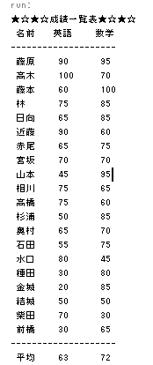
 | #氏名,英語,数学
 | 結城,50,50
 | 柴田,70,30
 | 高橋,75,60
 | 水口,80,45
 | 赤尾,65,75
 | 高木,100,70
 | 前橋,30,65
 | 石田,55,75
 | 藤本,60,100
 | 林,75,85
 | 藤原,90,95
 | 杉浦,50,85
 | 宮坂,70,70
 | 日向,65,85
 | 山本,45,95
 | 金城,20,85
 | 相川,75,65
 | 近藤,90,60
 | 奥村,65,70
 | 種田,30,80

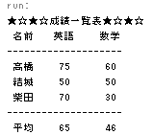
 | ■正常系 2(テスト項目No.2)
 | 入力：成績データ | 実行結果
 | " 結城,50,50"
 | "柴田, 70,30"
 | "高橋,75, 60"

エビデンス(異常系)
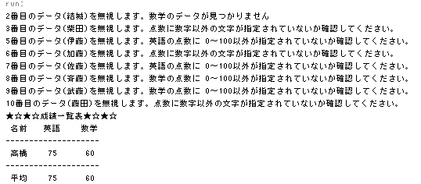
エビデンス
 | ■異常系 1（テスト項目No.6）
 | 動作条件：パラメータなしで実行
 | 実行結果

 | ■異常系 2（テスト項目No.8）
 | 入力：成績データ
 | #B.W.K, 80,70
 | #結城,50, 50
 | #柴田, 70,30
 | # 高橋,75,60
 | #伊藤,-1,60
 | #加藤,aa,60
 | #佐藤,110,60
 | #斉藤,50,-10
 | #武藤50,200
 | 実行結果

 | ■異常系 3（テスト項目No.9）
 | 入力：成績データ
 | #B.W.K, 80,70
 | 結城 50 50
 | 柴田 70 30
 | 実行結果

 | ■異常系 4（テスト項目No.10～No.12）
 | 入力：成績データ
 | #B.W.K, 80,70
 | 結城,50
 | 柴田,70,30,40
 | 高橋,75,60
 | 伊藤,-1,60
 | 加藤,aa,60
 | 佐藤,110,60
 | 斉藤,50,-10
 | 武藤,50,200
 | 藤田,60,aa
 | 実行結果

